Шланги
 |  |  |  |  |  |  |  |  |  ПРОСЧИТАТЬ ЗАКАЗ
Наименование | Артикул | Кол-во в упак. | Ед. изм. | Оптовая цена от 100 т.р. с НДС | Оптовая цена от 300 т.р. с НДС | Оптовая цена от 1000 т.р. с НДС | Фото | кол-во | итого | итого | итого
 |  |  |  | №1 | №2 | №3 |  |  | №1 | №2 | №3
Шланг поливочный "Удачный урожай"
Шланг поливочный ПВХ "Удачный урожай" D-3/4" L-25м, толщина стенки 1,2мм (гарантия качества) | 101,316 | 1 | шт. | 382.00 ₽ | 366.00 ₽ | 336.00 ₽ |  |  | 0.00 ₽ | 0.00 ₽ | 0.00 ₽
Шланг поливочный ПВХ "Удачный урожай" D-3/4" L-20м, толщина стенки 1,2мм (гарантия качества) | 101,317 | 1 | шт. | 305.00 ₽ | 293.00 ₽ | 269.00 ₽ |  |  | 0.00 ₽ | 0.00 ₽ | 0.00 ₽
Шланг поливочный ПВХ "Удачный урожай" D-1/2" L-25м, толщина стенки 1,2мм (гарантия качества) | 101,318 | 1 | шт. | 319.00 ₽ | 306.00 ₽ | 281.00 ₽ |  |  | 0.00 ₽ | 0.00 ₽ | 0.00 ₽
Шланг поливочный ПВХ "Удачный урожай" D-1/2" L-20м, толщина стенки 1,2мм (гарантия качества) | 101,321 | 1 | шт. | 255.00 ₽ | 245.00 ₽ | 225.00 ₽ | 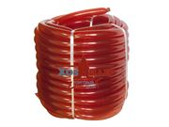 |  | 0.00 ₽ | 0.00 ₽ | 0.00 ₽
Шланг поливочный ПВХ "Удачный урожай" черный D-3/4" L-25м, толщина стенки 1,2мм (гарантия качества) | 101,319 | 1 | шт. | 319.00 ₽ | 306.00 ₽ | 281.00 ₽ |  |  | 0.00 ₽ | 0.00 ₽ | 0.00 ₽
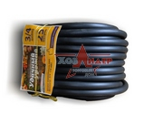
Шланг поливочный ПВХ "Удачный урожай" черный D-3/4" L-20м, толщина стенки 1,2мм (гарантия качества) | 101,320 | 1 | шт. | 255.00 ₽ | 245.00 ₽ | 225.00 ₽ |  |  | 0.00 ₽ | 0.00 ₽ | 0.00 ₽
Шланг поливочный ПВХ "Удачный урожай" черный D-1/2" L-25м, толщина стенки 1,2мм (гарантия качества) | 101,323 | 1 | шт. | 257.00 ₽ | 246.00 ₽ | 226.00 ₽ |  |  | 0.00 ₽ | 0.00 ₽ | 0.00 ₽
Шланг поливочный ПВХ "Удачный урожай" черный D-1/2" L-20м, толщина стенки 1,2мм (гарантия качества) | 101,324 | 1 | шт. | 205.00 ₽ | 197.00 ₽ | 181.00 ₽ |  |  | 0.00 ₽ | 0.00 ₽ | 0.00 ₽
Шланг поливочный "Атлант" НОВИНКА !!!
Шланг ПВХ высокопрочный "АТЛАНТ" 3/4, L-18м, толщина стенки 2,7мм | 101,342 | 1 | шт. | 485.00 ₽ | 466.00 ₽ | 427.00 ₽ | 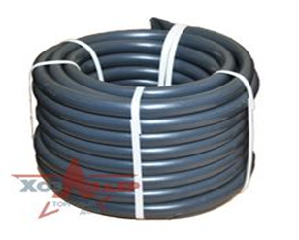 |  | 0.00 ₽ | 0.00 ₽ | 0.00 ₽
Шланг резиновый 3/4, L-18м, толщина стенки 2 мм, вес 3,9кг |  | 1 | шт. | 438.00 ₽ | 420.00 ₽ | 385.00 ₽ | 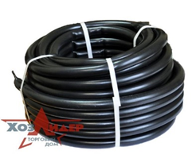 |  | 0.00 ₽ | 0.00 ₽ | 0.00 ₽

 |  |  |  |  |  |  |  | 0 | 0.00 ₽ | 0.00 ₽ | 0.00 ₽

